01_프로젝트개요
프로젝트명: MOM (Man of the Match, SPRING 프레임워크를 기반으로 구현한 축구팀 매칭어플리케이션)
팀명: 개발3팀
팀원: 김민호, 한용희, 고석용,우제원
목적: 사회인축구 팀들의 전반적인 운영 및 매칭을 효율적으로 하고, 축구 관련된 정보를 제공 하는데 있다.
개발환경: JAVA, JSP, SPRING, MYSQL, JQUERY
소프트웨어 개발 방법론
Waterfall Model (폭포수모델)
* 순차적인 소프트웨어 개발 프로세스 이며 전통적인 시스템 생명주기 모델이다.
*일련의 과정을 순차적으로 진행한다.
* 요구사항이 모두 식별되고 명확할 때에 적합한 모델이다.
기대효과: 효율적인 사회인축구 팀 간 의 매칭 및 관련 정보 제공에 있다.
참고사이트: 바로매치 (www.bro-match.co.kr), 게임원(www.gameone.kr)

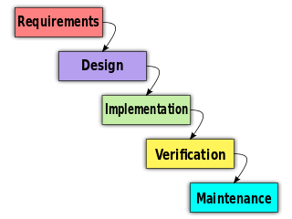

개발환경
MySQL Connector/J » 5.1.44
apache-tomcat-9.0.0.M26
Mybatis » 3.4.1
Spring

02시스템구조도
00_시스템구조도

 | 전체 시스템 구조를 확인 할 수 있도록 가능한 쉽게 작성
회원등록

메인화면.jsp
컨트롤러.java
1. 회원가입 버튼클릭
3. 회원가입 처리
회원등록(가입).java
4.쿼리요청
회원매퍼.xml

5. 쿼리처리

2. 회원등록요청 시 입력데이터:
아이디, 비밀번호, 이름, 전화번호, 지역, 나이, 선수출신여부
데이터베이스
회원등록(가입).jsp

회원가입여부
시작(메인화면)
no
회원가입화면

yes

로그인화면

로그인여부
no
아이디/비밀번호 찾기
no
사이트 둘러보기

yes
yes

메인화면
(일정표)
아이디/비밀번호 찾기
화면

메뉴
*메뉴 의 상세 정보는 <메모1> 을 이용하여 설명 하였고, 하위 메뉴의 상세정보는 <메모2>
를 이용하여 설명 하였습니다.

의견 수렴 메모 사항
*차후 웹사이트 의 화면 구성은 쿠팡의 카테고리 메뉴 구성을 참고 하여, 한번에 늘어 놓지 않고 감추어서 깔끔한 방향으로
*화면 구성의 참고는 사이트 목록
쿠팡 www.coupang.com (메뉴구성)
K리그 공식웹페이지 http://www.kleague.com/ (메인화면 경기일정표)
DC인사이드 http://www.dcinside.com/ (Hit 게시판 썸네일 메뉴)
네이버 http://www.naver.com/ (네이버 실시간 검색 을 참고하여 랭킹표시)
Uefa 챔피언스리그 웹페이지 http://www.uefa.com/ (반응형 웹 페이지 참고)
네이버 스포츠 축구 일정 란 http://sports.news.naver.com/kfootball/schedule/index.nhn (일정 을 캘린더 형식으로 보여주는 예)
공공데이터 포탈 http://www.data.go.kr (공공기관의 api 를 사용하는 예)
*축구 팀 들 의 앰블럼 은 어떻게 할 것인가? (구글링 으로 할것인가?)
*전술현황판 은 어떤식으로 구현 할 것 인가?
전술현황판의 구현예시 http://fifaonline3.inven.co.kr/dataninfo/player/simulator_write.php
필드에 해당하는 포지션 별로 공간을 나누어 표기 한다. (위 부터 공격:LW,ST,RW 미드필더:LM,CM,RM,CDM 수비수:LB,LCB,RCB,RB 골기퍼:GK )
*개인 포인트의 활용 방안?
*토론 게시판 -> 인스턴스 채팅 방식 으로?
*선수 간의 이적 시장 형성?
*팀 가입은 모집 게시판 을 이용하되 원하는 지역의 팀을 검색 하여 가입 신청을 할수 있게 한다. 가입 신청이 되면 팀장 에게 쪽지 혹은 알림을
통해 표시하고 팀장이 개인 프로필을 열람하여 가입 승인을 한다.
*서포터즈 관리 에서 해당 팀을 서포트 (후원) 할 만한 동기가 있는가? 과연 어떤것에 매력을 느껴서 후원을 하는가? 후원을 하게 된다면
결제 된 금액은 어떻게 관리를 할 것 인가? 서포터즈 기능은 긍정적인 피드백이 있으셨다
*서포터즈 동기부여 방안, 보상 방안 (개인포인트 관련 활용방안을 좀 더 생각해 보자)
*스포츠용품 협찬 (서포트)

경기장
팀관리
매칭
커뮤
니티
지원
관리
서포
터즈
경기
결과
랭킹
개인
정보
리그

 | 메모1 | 메모1 | 메모1 |  | 메모1 | 메모1 |  | 메모1 | 메모1 | 메모1 | 메모1 |  | 메모1

구장
(지역)
팀생성
매칭
일정
일반
게시판
지원
요청
경기
평가
개인
랭킹
정보
수정
리그
일정

부대
시설
출석
관리
매칭
찾기
모집
게시판
지원
후기
경기
기록
팀
랭킹
탈퇴
리그
랭킹

장부
관리
매칭
취소
토론
게시판
선수
기록
개인
포인트
지난
리그 결과

지원팀
요청
선수
관리
정보
게시판
현재
리그
결과
의료진
요청
비품
관리
매칭
수정
삭제
심판
요청
리그
배팅
전술
관리

날씨
(캘린더)
 |  |  |  |  |  |  | 메모2
팀정보
관리

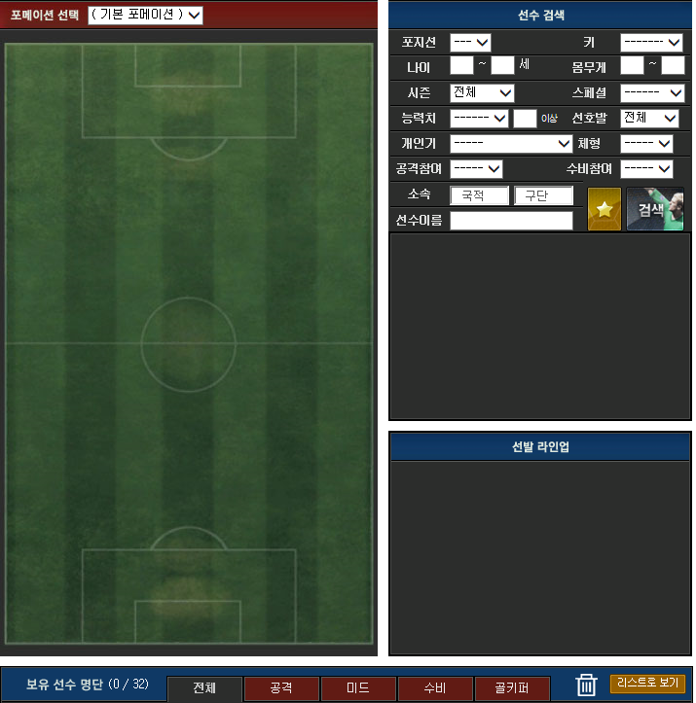
 |  |  |  | 메모2

선수
커리어

팀생성
(임시)
팀
커리어
 |  |  |  |  |  |  |  |  |  |  |  | 메모2

팀승격
팀
해체

매칭 흐름도

팀장(매칭상대)
매칭 신청 메일 확인
매칭 신청 승인
매칭 상대 구인 등록
매칭 취소 확인
매칭 취소 승인
매칭 신청 승인 여부
매칭 일정 확인(확정)
경기 후 평가
DB
구장정보 DB (공공API)
팀 커리어 DB
경기 평가 DB
매칭 리스트 DB
날씨정보 DB (공공API)
비품 관리 DB
지원팀DB
장부 관리 DB
의료팀DB
매칭 DB
결제 정보 DB
총무
매칭 일정 확인
비품관리
장부관리
경기 후 평가
관리자
도식표(날씨 별 매칭)
도식표(심판 평가)
팀장
매칭 리스트
매칭 일정 확인
매칭 상대 조회
매칭 신청 메일 발송
매칭 성사 확인
매칭 신청
매칭 취소
매칭 취소 신청
매칭 취소 확인
경기 지원 확인
구장 확인
시작(축구매칭)
팀원
시작(풋살매칭)
매칭 성사 확인
경기 후 평가
매칭 취소 확인
구장 확인
매칭 취소 신청
매칭 신청 요청서 발송
상대 팀원 승인
매칭 일정 확인
매칭 리스트
경기 완료
경기 완료
매칭 상대 조회
매칭 상대 구인 대기
경기 후 평가
심판 정보 DB
매칭 취소
상대 팀원
확인
DB
구장정보 DB (공공API)
팀 커리어 DB
경기 평가 DB
매칭 리스트 DB
날씨정보 DB (공공API)
비품 관리 DB
지원팀DB
장부 관리 DB
의료팀DB
매칭 DB
결제 정보 DB
심판 정보 DB
도식표(구장 별 매칭)
도식표(매칭 성사 비율)
도식표(매칭 취소사유)
도식표(의료 평가)
도식표(지원 평가)
Y
Y
Y
Y
Y
Y
Y
Y
N
N
N

개인정보 조회 흐름도
커뮤니티(게시판) 조회 흐름도

관리자
비관리자
시작
끝
커뮤니티 제목 조회
게시물 작성
YES
NO
게시물 내용 조회
게시물 작성
댓글 작성
YES
비관리자

시작

시작

개인정보 조회

모든회원정보 조회

개인정보 수정

YES
NO
특정회원 정보 조회

새로운 정보 입력
YES

특정회원정보 조회

끝

끝

03기능정의
개발3팀 db전단계
WPro01lhy00
WPro01lgh01

 |  | 1.Project주제 : 프레임워크를 기반으로 구현한 축구매칭어플리케이션
 |  | 2.목적 : 사회인축구 팀 들의 전반적인 운영 및 매칭을 효율적으로 하고, 축구 관련된 정보를 제공 하는데 있다.
 |  | 3.기능적요구사항
 |  | 4.사용자레벨별기능정의 : 관리자/팀장/총무/팀원 |  |  |  |  | 관리자는 홈페이지의 관리 , 팀장은 팀의 매칭과 팀원 관리, 총무는 비품 및 장부관리, 팀원 이 있다.

 |  | 전체기능 | 관리자 | 팀장 | 총무 | 일반회원
1 |  | 회원관리
 | 1.1 | 회원등록 | O | O | O | O
 | 1.2 | 회원수정 | O | O | O | O
 | 1.3 | 회원탈퇴 | O | O | O | O
 | 1.4 | 개인회원조회 | O | O | O | O | 공개, 비공개 여부는 회원등록 시 선택 할 수 있다.
 | 1.5 | 전체회원검색 | O
2 |  | 로그인관리
 | 2.1 | 로그인 | O | O | O | O
 | 2.2 | 아이디찾기 | O | O | O | O
 | 2.3 | 비밀번호찾기 | O | O | O | O
3 |  | 매칭관리
 | 3.1 | 팀정보등록 |  | O |  |  | 매칭관리 에서 팀정보를 등록 할때 신규 팀생성 과 기존 팀 을 선택 하여 등록한다.원정가능 여부,날씨관계여부를 표시한다
 | 3.2 | 팀정보수정 |  | O
 | 3.3 | 팀정보삭제 |  | O
 | 3.4 | 팀정보검색 | O | O | O | O | 검색 조건에는 팀 이름,지역,연령대 가 있다.
 | 3.5 | 매칭정보등록 |  | O |  |  | 매칭 조건에는 풋살or축구 여부,날짜,시간,지역,구장정보,연령대,팀원 수,상대평가점수 가 있다.
 | 3.6 | 매칭정보수정 |  | O |  |  | 조건에 부합 하는 해당 팀 끼리 매칭한다
 | 3.7 | 매칭정보삭제 |  | O
 | 3.8 | 매칭정보검색 |  | O | O | O | 매칭검색 조건에서 팀의 평균 연령별,선수출신비율,지역,시간,날짜,축구or풋살여부 검색가능 하게 한다
 | 3.9 | 상대평가점수 등록 | O | O | O | O | 상대평가점수 에는 신뢰도, 경기매너가 있다.
 | 3.1 | 상대평가점수 검색 | O | O | O | O
 | 3.11 | 팀랭킹리스트 조회 | O | O | O | O | 팀랭킹은 가 높을 수록 상위에 랭크된다
 | 3.12 | 매칭기록등록 |  | O | O | O | 각 해당 팀에서 시합의 결과를 승패,골득실 등을 등록한다
 | 3.13 | 매칭기록수정 |  | O | O | O
 | 3.14 | 매칭기록삭제 |  | O | O | O
 | 3.15 | 매칭기록조회 |  | O | O | O | 관리자가 등록한 매칭기록을 조회 한다
4 |  | 팀관리
 | 4.1 | 팀생성 |  | O |  |  | 팀 생성에는 제한이 없다
 | 4.2 | 선수정보등록 |  | O |  |  | 선수정보등록은 사진,지역,이름,나이,포지션,키,몸무게,선출or비선출 여부 가 있다
 | 4.3 | 선수정보수정 |  | O
 | 4.4 | 선수정보삭제 |  | O
 | 4.5 | 선수정보조회 |  | O | O | O
 | 4.6 | 선수관리등록 |  | OI | O | O | 선수 관리는 직책(감독,매니저,코치,총무,팀원)주전,교체,후보,방출 의 카테고리를 나눠 인원 관리를 한다
 | 4.7 | 선수관리수정 |  | O | O | O
 | 4.8 | 선수관리삭제 |  | O | O | O
 | 4.9 | 선수관리조회 |  | O | O | O
 | 4.1 | 팀가입신청 |  |  |  | O
 | 4.11 | 팀가입승인 |  | O
 | 4.12 | 팀탈퇴 |  | O | O | O
 | 4.13 | 비품정보등록 |  |  | O |  | 비품정보등록 에는 골키퍼장갑,축구공,팀조끼,구급약 이 있다
A
기능적요구사항
A 창의적글쓰기도우미
외부 데이터 레벨
기능적요구사항
 | 4.14 | 비품정보수정 |  |  | O
 | 4.15 | 비품정보삭제 |  |  | O
 | 4.16 | 비품정보조회 |  | O | O | O
 | 4.17 | 직책부여 |  | O |  |  | 직책에는 감독,코치,기록관,총무,주장,부주장이 있다.
 | 4.18 | 직책수정 |  | O
 | 4.19 | 직책삭제 |  | O
 | 4.2 | 직책조회 |  | O | O | O
5 |  | 지역관리
 | 5.1 | 지역정보등록 | O |  |  |  | 지역정보 는 도,시,동(면or읍) 이 있다 ,api를 이용한 날씨정보를 표시한다
 | 5.2 | 지역정보수정 | O
 | 5.3 | 지역정보삭제 | O
 | 5.4 | 구장정보등록 | O |  |  |  | 구장정보 는 구장명,주소,경기장위치,전화번호,사용가능시간,사용가능요일,주차장 유무여부, 부대시설 등 이 있다
 | 5.5 | 구장정보수정 | O
 | 5.6 | 구장정보삭제 | O
 | 5.7 | 구장정보조회 | O | O | O | O
6 |  | 팀랭킹관리
 | 6.1 | 팀랭킹등록 | O |  |  |  | 팀 랭킹은 구단가치를 기준으로 정한다(단 지역정보가 반영되어서 지역마다의 상위팀을 확인할수 있도록 해야한다.)
 | 6.2 | 팀랭킹수정 | O
 | 6.3 | 팀랭킹삭제 | O
 | 6.4 | 팀랭킹조회 | O | O | O | O
7 |  | 게시판관리 |  |  |  |  | 기본적으로 모든 게시판에 적용되는 기능들 이다, 커뮤니티,미디어,랭킹전 ,모집기능 이 있는 게시판을 구현한다.
 | 7.1 | 게시물등록 | O | O | O | O | .게시물 에는 텍스트,동영상,사진 이 있다
 | 7.2 | 게시물수정 | O | O | O | O
 | 7.3 | 게시물삭제 | O | O | O | O | 게시물 삭제는 개인이 작성한 게시물은 당사자 에게 삭제 권한을 부여한다.
 | 7.4 | 게시물조회 | O | O | O | O | 정보게시판의 경우 작성은 모두에게 권한이 있고, 조회는 개인포인트를 이용하여 조회한다
8 |  | 팀전술관리 |  |  |  |  | 자신의 팀의 전술을 관리하는 기능정의페이지 이며 전술현황판과 함께 구현한다
 | 8.1 | 팀전술등록 |  | O | O | O | 전술등록 에는 포지션별 포메이션 설정과 공격,수비 전술이 포함되어 있다
 | 8.2 | 팀전술수정 |  | O | O | O
 | 8.3 | 팀전술삭제 |  | O | O | O
 | 8.4 | 팀전술조회 |  | O | O | O
 | 8.5 | 팀선수리스트검색 |  | O | O | O | 선수를 검색 하였을 시 포지션,나이,키,몸무게,활동량 을 표시 한다
9 |  | 출석관리
 | 9.1 | 출석등록 |  |  | O |  | 팀원의 경기 출석 유무를 체크 한다
 | 9.2 | 출석수정 |  |  | O
 | 9.3 | 출석삭제 |  |  | O
 | 9.4 | 출석조회 | O | O | O | O

10 |  | 개인포인트 관리
 | 10.1 | 개인포인트 부여 | O |  |  |  | 매칭 결과에 따라 개인포인트를 이용한 배팅에 성공한 회원에게 포인트를 부여한다
 | 10.2 | 개인포인트 수정 | O
 | 10.3 | 개인포인트 삭제 | O
 | 10.4 | 개인포인트 조회 | O | O | O | O | 자신의 개인포인트 를 조회한다
 | 10.5 | 개인포인트 배팅 |  |  |  | O | 개인 포인트로 다른 팀 간의 매칭에 배팅을 한다. 본인이 소속되어 있는 팀은 배팅이 성립하지 않는다.
 | 10.6 | 개인포인트 배팅취소 |  |  |  | O | 개인포인트 결과에 따라 맞으면 2배의 포인트를 획득한다 , 틀리면 배팅포인트는 삭제처리
 | 10.7 | 개인포인트 배팅 결과조회 | O | O | O | O
11 |  | 지원관리
 | 11.1 | 심판등록 | O |  |  |  | 개인정보는 회원정보를 참고 한다.무급or 유급 정보를 입력받는다. 유급일 경우 심판자격을 증명해야된다.
 | 11.2 | 심판수정 | O
 | 11.3 | 심판삭제 | O
 | 11.4 | 심판조회 | O | O | O | O
 | 11.6 | 의료기관등록 | O |  |  |  | 의료기관은 지역정보 와 함께 표시한다
 | 11.7 | 의료기관수정 | O
 | 11.8 | 의료기관삭제 | O
 | 11.9 | 의료기관조회 | O | O | O | O
12 |  | 리그관리
 | 12.1 | 리그일정등록 | O |  |  |  | 리그는 토너먼트 형식으로 진행됩니다. 리그 참여팀은 각 지역(도+특별,광역시. 총 17지역) 의 2위까지 선정하되, 구단가치 최 하위 4팀이 플레이오프를 하여 2팀을 선정한다. 32개팀으로 경기를 한다.
 | 12.2 | 리그일정수정 | O
 | 12.3 | 리그일정삭제 | O
 | 12.4 | 리그일정조회 | O | O | O | O
 | 12.5 | 현재리그결과등록 | O
 | 12.6 | 현재리그결과수정 | O
 | 12.7 | 현재리그결과삭제 | O
 | 12.8 | 현재리그결과조회 | O | O | O | O
 | 12.9 | 지난리그결과등록 | O
 | 12.1 | 지난리그결과수정 | O |  |  |  | 팀의 전반적인 관리비 와 회비를 기록한다
 | 12.11 | 지난리그결과삭제 | O |  |  |  | 캘린더 를 이용하여 회비를 등록 한다
 | 12.12 | 지난리그결과조회 | O | O | O | O
13 |  | 장부관리
 | 13.1 | 회비등록 |  |  | O
 | 13.2 | 회비수정 |  |  | O
 | 13.3 | 회비삭제 |  |  | O
 | 13.4 | 지출등록 |  |  | O
 | 13.5 | 지출수정 |  |  | O
 | 13.6 | 지출삭제 |  |  | O
 | 13.7 | 전체금액조회 |  | O | O | O
14 |  | 개인가상연봉관리
 | 14.1 | 개인가상연봉관리등록 | O
 | 14.2 | 개인가상연봉관리수정 | O
 | 14.3 | 개인가상연봉관리삭제 | O
 | 14.4 | 개인가상연봉관리조회 | O | O | O | O

프로그램 흐름정리 (main메서드 부터 출발)
1.판매자 회원가입(수정,삭제,조회)
2.판매자 로그인
3.판매자 로그인 : 아이디만 일치
4.판매자 로그인 : 아이디 일치 안함
5.판매자 로그인 성공
6.상품 등록
7.필수적인 상품등록처리
8.option 상품등록처리
9.상품 조회
조회조건 : 상품명으로
조회결과 : 상품명 , 가격, 수량, .......
조회조건 : 기간별, ...
조회결과 : 상품명 , 가격, 수량, .......
10.상품 수정
판매완료로 인한 수정
상품 수량...
11.상품 삭제
12.구매자회원 상품조회
13.구매자 회원가입절차
14.구매자회원 로그인 성공
15.상품 구매절차
16.상품 수량 및 할인 선택
17.배송지 정보 : 보내는 사람 / 받는사람
18.결제 관리
19.배송 현황 조회 -> 상품 수령확인
20. 판매자 로그인
21. 판매자 결제완료 상품 확인
22. 판매자 배송
23. 판매자 최종 구매확인

06_테이블스키마
추가 할 것:
- 리그 경기 선수 커리어 추가(테이블)
회원(Member)
논리명 | 물리명 | 데이터타입 | ALLOW NULL
회원번호(PK) | member_no(PK) | VARCHAR(50) | x
팀번호(FK) | team_no(FK) | VARCHAR(50) | x
개인포인트번호(FK) | personal_point_no(FK) | VARCHAR(50) | x
체력등급번호(FK) | strength_no(FK) | VARCHAR(50) | x
축구경력번호(FK) | football_career_no(FK) | VARCHAR(50) | x
개인등급번호(FK) | player_grade_no(FK) | VARCHAR(50) | x
선호포지션 | member_position | VARCHAR(50) | x
회원아이디 | member_id | VARCHAR(50) | x
회원비밀번호 | member_password | VARCHAR(50) | x
회원이름 | member_name | VARCHAR(50) | x
성별 | member_sex | VARCHAR(50) | x
생년월일 | member_birthday | DATETIME | x
이메일 | member_email | VARCHAR(50) | x
전화번호 | member_phonenumber | INT(15) | x
선출여부 | member_playerstatus | VARCHAR(50) | o
심판자격증여부 | member_refereestatus | VARCHAR(50) | o
사진 | member_picture | VARCHAR(50) | o

팀 정보(Team)
논리명 | 물리명 | 데이터타입 | ALLOW NULL
팀 번호(PK) | team_no(PK) | VARCHAR(50) | x
팀 기록번호(FK) | team_record_no(FK) | VARCHAR(50) | x
구단가치번호(FK) | team_price_no(FK) | VARCHAR(50) | x
팀 등급번호(FK) | team_grade_no(FK) | VARCHAR(50) | x
지역번호(FK) | local_no(FK) | VARCHAR(50) | x
선수번호(FK) | player_no(FK) | VARCHAR(50) | x
비품관리번호(FK) | equipment_no(FK) | VARCHAR(50) | x
팀 명 | team_name | VARCHAR(50) | x
경기유형 | team_playtype | VARCHAR(50) | x
팀 엠블럼(사진) | team_emblem | VARCHAR(50) | o
경기평가총점 | team_playtotalscore | INT(10) | o

선수 정보(Player)
논리명 | 물리명 | 데이터타입 | ALLOW NULL
선수 번호(PK) | player_no(PK) | VARCHAR(50) | x
회원 번호(FK) | member_no(FK) | VARCHAR(50) | x
직책 번호(FK) | job_no(FK) | VARCHAR(50) | x
포지션 번호(FK) | position_no(FK) | INT(10) | x
커리어 번호(FK) | player_career_no(FK) | INT(10) | x
개인 등급 번호(FK) | player_grade_no(FK) | VARCHAR(50) | x
개인연봉번호(FK) | salary_no(FK) | VARCHAR(50) | x
등 번호 | player_backno | INT(10) | x

선수 커리어(Player_Career)
논리명 | 물리명 | 데이터타입 | ALLOW NULL
커리어 번호(PK) | player_career_no(PK) | VARCHAR(50) | x
커리어 카테고리 번호(FK) | career_category_no(FK) | VARCHAR(50) | x
커리어 점수 | player_career_point | INT(10) | x
날짜 | player_career_date | DATE | x

커리어 카테고리(Career_Category)
논리명 | 물리명 | 데이터타입 | ALLOW NULL
커리어 카테고리 번호(PK) | career_category_no(PK) | VARCHAR(50) | x
골 | career_category_goal | VARCHAR(50) | x
어시스트 | career_category_assist | VARCHAR(50) | x
선방 | career_category_defense | VARCHAR(50) | x
태클 | career_category_tackle | VARCHAR(50) | x

구장정보(Ground)
논리명 | 물리명 | 데이터타입 | ALLOW NULL
구장번호(PK) | ground_no(PK) | VARCHAR(50) | x
지역번호(FK) | local_no(FK) | VARCHAR(50) | x
구장이름 | ground_name | VARCHAR(50) | x
구장 전화번호 | ground_phonenumber | INT(15) | x

지역정보(Local)
논리명 | 물리명 | 데이터타입 | ALLOW NULL
지역번호(PK) | local_no(PK) | VARCHAR(50) | x
시번호(FK) | city_no(FK) | VARCHAR(50) | x

도 정보(Province)
논리명 | 물리명 | 데이터타입 | ALLOW NULL
도 번호(PK) | province_no(PK) | VARCHAR(50) | x
도 이름 | province_name | VARCHAR(50) | x

시 정보(City)
논리명 | 물리명 | 데이터타입 | ALLOW NULL
시 번호(PK) | city_no(PK) | VARCHAR(50) | x
도 번호(FK) | province_no(FK) | VARCHAR(50) | x
시 이름 | city_name | VARCHAR(50) | x

직책정보(Job)
논리명 | 물리명 | 데이터타입 | ALLOW NULL
직책번호(PK) | job_no(PK) | VARCHAR(50) | x
직책이름 | job_name | VARCHAR(50) | x

포지션 정보(Position)
논리명 | 물리명 | 데이터타입 | ALLOW NULL
포지션 번호(PK) | position_no(PK) | INT(10) | x
포지션 이름 | position_name | VARCHAR(50) | x
임무 | position_mission | VARCHAR(50) | x

개인 포인트 정보(Personal_Point)
논리명 | 물리명 | 데이터타입 | ALLOW NULL
개인 포인트 번호(PK) | personal_point_no(PK) | VARCHAR(50) | x
회원 번호(FK) | member_no | VARCHAR(50) | x
개인포인트 | personal_point_point | INT(10) | o

심판 정보(Referee)
논리명 | 물리명 | 데이터타입 | ALLOW NULL
심판번호(PK) | referee_no(PK) | VARCHAR(50) | x
회원 번호(FK) | member_no(FK) | VARCHAR(50) | x
심판자격증번호 | referee_license | VARCHAR(50) | x

매칭 정보(Matching)
논리명 | 물리명 | 데이터타입 | ALLOW NULL
매칭번호(PK) | matching_no(PK) | VARCHAR(50) | x
홈팀 번호(FK) | team_no(FK) | VARCHAR(50) | x
어웨이팀 번호(FK) | team_no(FK) | VARCHAR(50) | x
구장번호(FK) | ground_no(FK) | VARCHAR(50) | x
매칭현황번호(FK) | matching_status_no(FK) | VARCHAR(50) | x
등급차이보상번호(FK) | reward_no(FK) | VARCHAR(50)
날짜 | matching_date | DATETIME | x

매칭 현황정보(Matching_Status)
논리명 | 물리명 | 데이터타입 | ALLOW NULL
매칭현황 번호(PK) | matching_status_no(PK) | VARCHAR(50) | x
매칭현황 상태 | matching_status_condition | VARCHAR(50) | x

경기평가 정보(Game_Assessment)
논리명 | 물리명 | 데이터타입 | ALLOW NULL
경기평가 번호(PK) | game_assessment_no(PK) | VARCHAR(50) | x
매칭 번호(FK) | matching_no(FK) | VARCHAR(50) | x
상대팀 번호(FK) | team_no(FK) | VARCHAR(50) | x
경기평점 | game_assessment_point | INT(10) | x

팀 기록 정보(Record)
논리명 | 물리명 | 데이터타입 | ALLOW NULL
팀 기록 번호(PK) | record_no(PK) | VARCHAR(50) | x
총 경기수 | record_total | INT(10) | x
승 | record_win | INT(10) | x
무 | record_draw | INT(10) | x
패 | record_lose | INT(10) | x
득점 | record_goalpoint | INT(10) | x
실점 | record_lostpoint | INT(10) | x
팀 전체 파울 횟수 | record_totalfoul | INT(10) | x

상대평가점수(Opponent_Assessment_Point)
논리명 | 물리명 | 데이터타입 | ALLOW NULL
상대평가점수 번호(PK) | opponent_assessment_point_no(PK) | VARCHAR(50) | x
팀번호(FK) | team_no(FK) | VARCHAR(50) | x
신뢰도 | opponent_assessment_point_trust | INT(10) | x
경기매너 | opponent_assessment_point_manners | INT(10) | x

팀랭킹(Team_Ranking)
논리명 | 물리명 | 데이터타입 | ALLOW NULL
팀랭킹 번호(PK) | team_ranking_no(PK) | VARCHAR(50) | x
팀 번호(FK) | team_no(FK) | VARCHAR(50) | x

체력등급(Strength)
논리명 | 물리명 | 데이터타입 | ALLOW NULL
체력등급번호(PK) | strength_no(PK) | VARCHAR(50) | x
체력등급 | strength_level | VARCHAR(50) | x

축구경력(Football_Career)
논리명 | 물리명 | 데이터타입 | ALLOW NULL
축구경력번호(PK) | football_career_no(PK) | VARCHAR(50) | x
경력기간 | football_career_period | VARCHAR(50) | x

팀 등급(Team_Grade)
논리명 | 물리명 | 데이터타입 | ALLOW NULL
팀 등급 번호(PK) | team_grade_no(PK) | VARCHAR(50) | x
팀 등급 | team_grade_level | VARCHAR(50) | x
팀 등급별 가치 기준(만원) | team_grade_price | INT(20) | x

개인 등급(Player_Grade)
논리명 | 물리명 | 데이터타입 | ALLOW NULL
개인 등급 번호(PK) | player_grade_no(PK) | VARCHAR(50) | x
기본 연봉 | player_grade_price | INT(20) | x
개인 등급 | player_grade_level | VARCHAR(50) | x

등급 차이별 보상(Reward)
논리명 | 물리명 | 데이터타입 | ALLOW NULL
등급차이보상번호(PK) | reward_no(PK) | VARCHAR(50) | x
등급차이 | reward_gap | INT(2) | x
등급차이별 보상 | reward_price | INT(20) | x

구단 가치 정보(Team_Price)
논리명 | 물리명 | 데이터타입 | ALLOW NULL
구단 가치 번호(PK) | team_price_no(PK) | VARCHAR(50) | x
팀명(FK) | team_name(FK) | VARCHAR(50) | x
구단 가치 총액 | team_price_totalprice | INT(20) | x
승패 총 가감액 | team_price_totalreward | INT(20) | x

출석관리(Attend)
논리명 | 물리명 | 데이터타입 | ALLOW NULL
출석관리번호(PK) | attend_no(PK) | VARCHAR(50) | x
선수 번호(FK) | player_no(FK) | VARCHAR(50) | x
결석등급번호(FK) | absence_no(FK) | VARCHAR(50) | o
출석여부 | attend_check | VARCHAR(50) | o
출석날짜 | attend_date | DATETIME | x

결석등급관리(Absence)
논리명 | 물리명 | 데이터타입 | ALLOW NULL
결석등급번호(PK) | absence_no(PK) | VARCHAR(50) | x
사유 | absence_reason | VARCHAR(50) | x
감액 | absence_price | INT(20) | x

장부관리(Ledger)
논리명 | 물리명 | 데이터타입 | ALLOW NULL
장부번호(PK) | ledger_no(PK) | VARCHAR(50) | x
팀 번호(FK) | team_no(FK) | VARCHAR(50) | x
날짜 | ledger_date | DATETIME | x
제목 | ledger_title | VARCHAR(50) | x
입금 | ledger_credit | INT(10) | x
출금 | ledger_withdraw | INT(10) | x
합계 | ledger_totalprice | INT(15) | x

비품관리(Equipment)
논리명 | 물리명 | 데이터타입 | ALLOW NULL
비품관리번호(PK) | equipment_no(PK) | VARCHAR(50) | x
비품이름 | equipment_name | VARCHAR(50) | x
비품수량 | equipment_quantity | INT(10) | x

전술관리(Tactics)
논리명 | 물리명 | 데이터타입 | ALLOW NULL
전술관리번호(PK) | tactics_no(PK) | VARCHAR(50) | x
팀번호(FK) | team_no(FK) | VARCHAR(50) | x
전술카테고리번호(FK) | formation_no(FK) | VARCHAR(50) | x
1번선수이름 | tactics_player1_name | VARCHAR(50) | x
1번선수좌표 | tactics_player1_location | VARCHAR(50) | x
2번선수이름 | tactics_player2_name | VARCHAR(50) | x
2번선수좌표 | tactics_player2_location | VARCHAR(50) | x
3번선수이름 | tactics_player3_name | VARCHAR(50) | x
3번선수좌표 | tactics_player3_location | VARCHAR(50) | x
4번선수이름 | tactics_player4_name | VARCHAR(50) | x
4번선수좌표 | tactics_player4_location | VARCHAR(50) | x
5번선수이름 | tactics_player5_name | VARCHAR(50) | x
5번선수좌표 | tactics_player5_location | VARCHAR(50) | x
6번선수이름 | tactics_player6_name | VARCHAR(50) | x
6번선수좌표 | tactics_player6_location | VARCHAR(50) | x
7번선수이름 | tactics_player7_name | VARCHAR(50) | x
7번선수좌표 | tactics_player7_location | VARCHAR(50) | x
8번선수이름 | tactics_player8_name | VARCHAR(50) | x
8번선수좌표 | tactics_player8_location | VARCHAR(50) | x
9번선수이름 | tactics_player9_name | VARCHAR(50) | x
9번선수좌표 | tactics_player9_location | VARCHAR(50) | x
10번선수이름 | tactics_player10_name | VARCHAR(50) | x
10번선수좌표 | tactics_player10_location | VARCHAR(50) | x
11번선수이름 | tactics_player11_name | VARCHAR(50) | x
11번선수좌표 | tactics_player11_location | VARCHAR(50) | x

전술카테고리(Formation)
논리명 | 물리명 | 데이터타입 | ALLOW NULL
전술카테고리번호(PK) | formation_no(PK) | VARCHAR(50) | x
전술종류 | formation_list | VARCHAR(50) | x

개인연봉관리(Salary)
논리명 | 물리명 | 데이터타입 | ALLOW NULL
개인연봉번호(PK) | salary_no(PK) | VARCHAR(50) | x
선수 번호(FK) | player_no(FK) | VARCHAR(50) | x
추가금액 | salary_add | INT(20) | x
삭감금액 | salary_cut | INT(20) | x

게시판관리(Board)
논리명 | 물리명 | 데이터타입 | ALLOW NULL
게시판번호(PK) | board_no(PK) | VARCHAR(50) | x
게시판이름 | board_name | VARCHAR(50) | x
게시판내용 | board_content | VARCHAR(500) | x
게시판날짜 | board_date | DATETIME | x
게시판등록자 | board_user | VARCHAR(50) | x
게시판파일 | board_file | VARCHAR(50) | x
게시판카테고리 | board_category | VARCHAR(50) | x

대회일정관리(Tournament)
논리명 | 물리명 | 데이터타입 | ALLOW NULL
대회일정번호(PK) | tournament_no(PK) | VARCHAR(50) | x
팀 번호(FK) | team_no(FK) | VARCHAR(50) | x
구장번호(FK) | ground_no(FK) | VARCHAR(50) | x
대회일정 | tournament_date | DATETIME | x

07_ERD
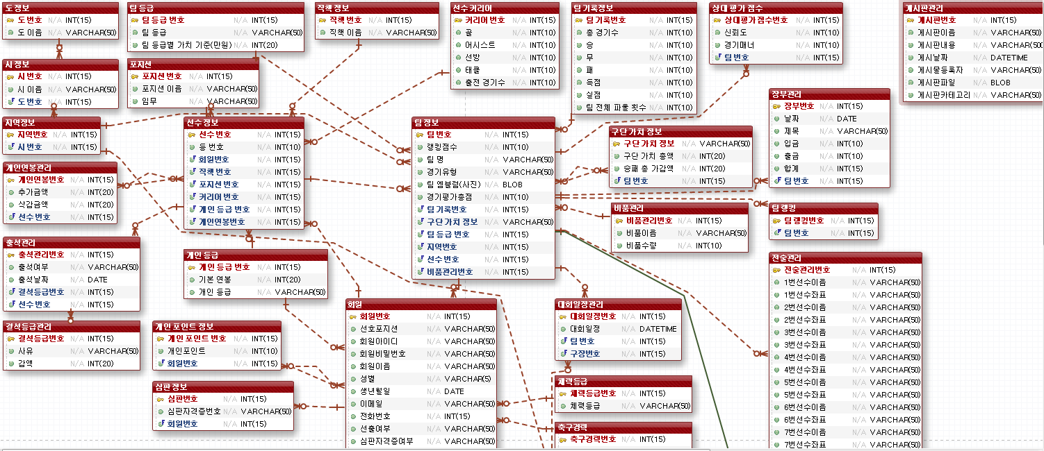

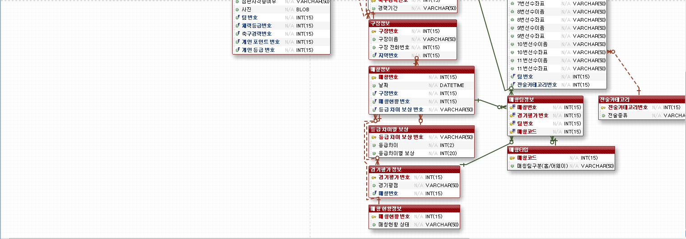

10UI설계
1.7 회원검색
...................jsp
1.1 회원등록
...................jsp
1.4 회원수정화면
...................jsp

1.2 회원등록처리
...................jsp
1.3 회원리스트
...................jsp
1.5 회원수정처리
...................jsp

1.6 회원탈퇴
...................jsp

11_네이밍규칙
약어는 쓰지않는다.
데이터베이스 :
테이블: 테이블명은 첫글자는 대문자로적고 나머지는 소문자로 두글자 이상일 경우 단어의 첫글자는 대문자로 적는다.
컬럼: 컬럼명은 소문자로 테이블명_를 먼저쓰고 소문자로 해당 컬럼의 영어명을 적는다.
자바및 구현
: 패키지명: kr.or.3rd로 통일한다. 그이후 각 성격에 맞게 첫글자는 대문자로 쓰고 나머지는 소문자로 쓴다. 두글자 이상일 경우 단어의 첫글자는 대문자로 적는다.
클래스명: 첫글자는 대문자로 쓰고 나머지는 소문자로 쓴다.
메서드명: 카멜기법으로 쓰되 'DTO'를 제외한 디티오 명 + 용도,성격에 맞게 작성한다.
단, getter, setter메서드는 제외
ex) MemberDto클래스인경우 private int memberInsertId(){};
변수 명: 카멜기법으로 쓴다.
Directory
directory의 모든 명칭은 영문자(소문자)로 구성되면, 반드시 영문자로 시작한다.
2. <view> 하위 메뉴 깊이를 기준으로 directory를 생성하며, 의미를 알 수 있는 약어만을 사용한다.
3. 공통 모듈은 공용 directory를 사용한다. 공용으로 사용이 불가 할 경우 자체 directory에서 module 임을 알 수 있도록 표현한다.
JSP(view)
해당 directory명칭을 말머리로 갖고 파일의 주요기능을 표현한다.
모든 Section은 영문자(소문자)로 시작되며 카멜 표현식을 사용한다.
가급적 의미를 알 수 없는 약어는 사용하지 않는다.
일반JSP 파일
directory명칭
메뉴명에 대한 풀네임 또는 약어
ex> 일반회원가입
mm_add.jsp
주요기능
리스트, 목록
list
입력
add
수정
modify
삭제
remove
조회
select
검색
search
package
1. 모든 package는 하단에 표기된 상위 package를 갖으며, 가급적 한단어만을 사용하며 파스칼 표기법을 사용한다.
상위 package 명
com.cafe24.dmsthch.*
Class
모든 class는 영문자로만 구성하되 반드시 첫글자는 대문자로 시작하며, 파스칼 표현식으로 표현한다.
DAO
모든 DAO는 해당 테이블명을 파스칼식으로 표현, 마지막에 Dao를 붙인다.
VO(DTO)
모든 VO는 해당 테이블명을 파스칼식으로 표현한다.
Controller
모든 Controller는 해당 테이블명을 파스칼식으로 표현하고 뒤에 Controller를 붙인다.
Service
모든 Service는 해당 테이블명을 파스칼식으로 표현하고 뒤에 Service를 붙인다.
Mapper
모든 Mapper는 해당 테이블명을 파스칼식으로 표현하고 뒤에 Mapper를 붙인다.
MapperId
namespace는 kr.or.3rd.Mapper*에서 mapper명을 추가한다.
Object/Variable
객체 및 변수는 영문자만을 또는 영문자와 숫자로 구성된 카멜 표현식을 사용하고, 첫 글자는 반드시 소문자로 시작하며 의미를 알 수 없는 약어는 사용하지 않는다.
변수의 경우, 단순 증감이며 for문 등의 제어문 내에서 선언되는 경우 <i, j, k> 등과 같은 간단한 소문자를 사용한다. ex> for(int I = 0; I < 10; I++)
특정 정보를 담고 있는 변수의 경우, 해당 정보의 성격을 나타낼 수 있는 명칭을 반드시 사용하여야 한다. ex> String myResume = “나의 이력서”;
HTML내의 <input>태그로 사용되는 필드 값을 전달 받을 경우 동일한 이름의 변수에 할당한다.
DB
DB의 테이블 및 칼럼의 모든 명칭은 언더바(_)를 사용하며 영문자(소문자)로 시작한다.
테이블명칭은 해당 주요기능을 표현하며, 칼럼 또한 칼럼의 속성이 표현될 수 있는 명칭을 사용한다.
의미를 알 수 있는 약어는 사용하지 않으며 되도록 풀네임을 사용한다.

